文章列表1
样式名称：卡片式文章列表
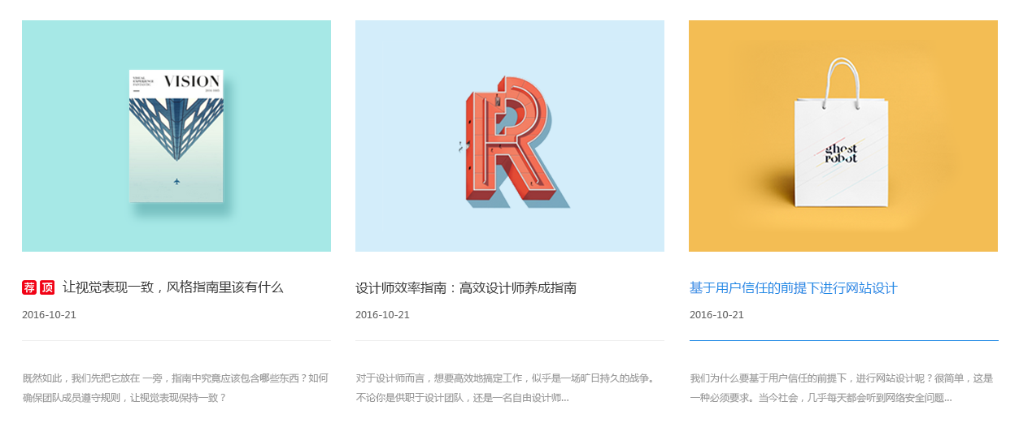 图片展示区域

序号 | 交互说明 |  | 备注 | 专有样式 | 默认 |  | 经过/选中 |  | 备注
1 |  |  | 参考链接 | 文章项 | 背景 | 透明 | 背景 | 透明 | 要按顺序写 文章列表的顺序为 文章项 标题 描述 时间 ...
2 | 鼠标悬停文章标题变色，横线缓慢从左往右变色 |  | 交互效果
 |  |  |  | 标题 | 文本 | color:#333 | 文本 | color:#1e88e5
 |  |  |  |  |  | font-size:16px |  | font-size:16px
序号 | 属性 | 值 | 备注
1 | 模块layout | 卡片式文章列表 |  | 描述 | 文本 | color:#999
2 | 色系 | 蓝色（默认） |  |  |  | font-size:12px
3 | 数据来源 | 分类选择
4 | 文章标签 | 默认 |  | 年月日 | 文本 | color:#666
5 | 标题字数 | 0 | 0为不限字数 |  |  | font-size:12px
6 | 显示篇数 | 3篇
7 | 显示列数 | PC端：3 横iPad端：3 竖iPad端：3 iPhone端：1 |  | 线条 | 颜色 | color：#eee | 颜色 | color：#1e88e5
8 | 文章排序 | 时间/浏览量
9 | 跳转方式 | 当前页面/新增页面（默认）
10 | 分页 | 加载更多/传统分页/隐藏（默认）

序号 | 色系 | 默认 | 悬停/选中
1 | 红 | 不变 | 文章标题，横线切换红色，其他元素不变
2 | 粉 | 不变 | 文章标题，横线切换粉色，其他元素不变
3 | 橙 | 不变 | 文章标题，横线切换橙色，其他元素不变
4 | 黄 | 不变 | 文章标题，横线切换黄色，其他元素不变
5 | 绿 | 不变 | 文章标题，横线切换绿色，其他元素不变
6 | 青 | 不变 | 文章标题，横线切换青色，其他元素不变
7 | 蓝 | 不变 | 文章标题，横线切换蓝色，其他元素不变
8 | 紫 | 不变 | 文章标题，横线切换紫色，其他元素不变
9 | 棕 | 不变 | 文章标题，横线切换棕色，其他元素不变
10 | 黑 | 不变 | 文章标题，横线切换黑色，其他元素不变

标注图

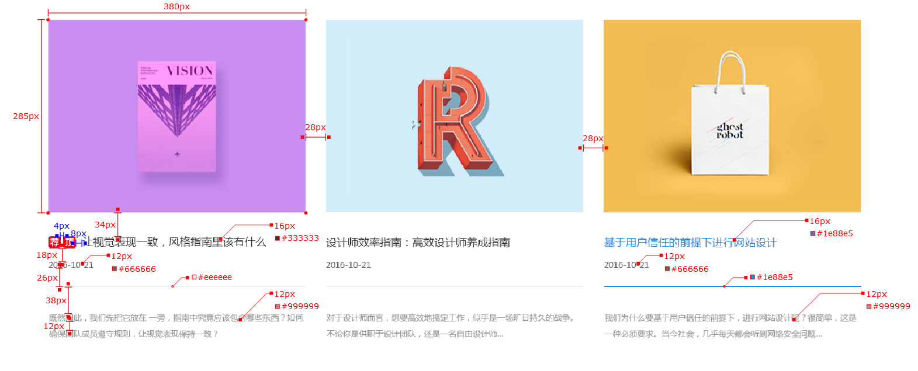
PC端

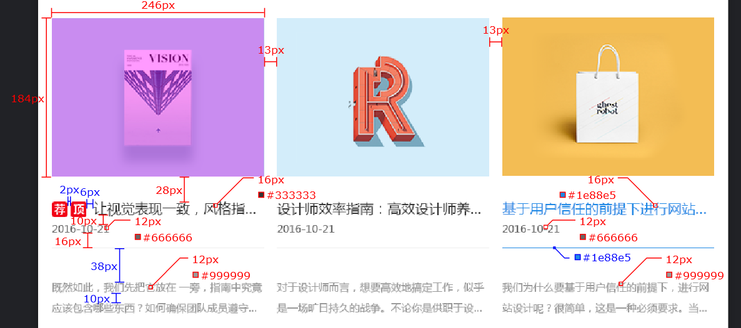
iPad端

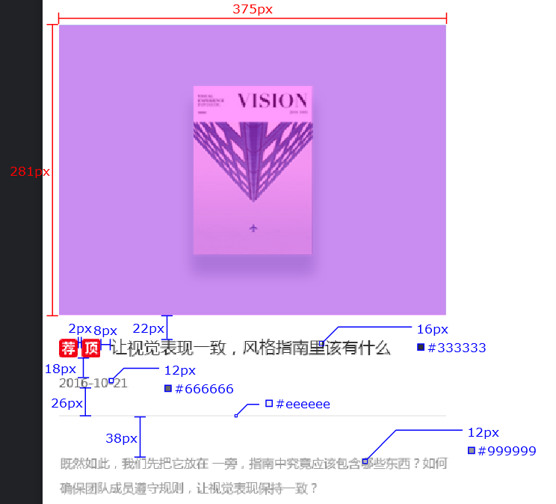
iPhone端

文章列表2
样式名称：简约文章列表
图片展示区域

序号 | 交互说明 |  | 备注 | 专有样式 | 默认 |  | 经过/选中 |  | 备注
1 |  |  | 参考链接 | 文章项 | 背景 | 透明 | 背景 | 透明 | 要按顺序写 文章列表的顺序为 文章项 标题 描述 时间 ...
2 | 鼠标悬停文章标题变色，按钮文字变色，图片项放大 |  | 交互效果
 |  |  |  | 标题 | 文本 | color:#333 | 文本 | color:#10aa9c
 |  |  |  |  |  | font-size:16px |  | font-size:16px
序号 | 属性 | 值 | 备注
1 | 模块layout | 简约文章列表 |  | 按钮文字 | 文本 | color:#666
2 | 色系 | 青色（默认） |  |  |  | font-size:12px
3 | 数据来源 | 分类选择
4 | 文章标签 | 默认 |  | 年月日 | 文本 | color:#666
5 | 标题字数 | 0 | 0为不限字数 |  |  | font-size:12px
6 | 显示篇数 | 4篇
7 | 显示列数 | PC端：2 横iPad端：2 竖iPad端：2 iPhone端：1 |  | 线条 | 颜色 | color：#eee | 颜色 | color：#eee
8 | 文章排序 | 时间/浏览量
9 | 跳转方式 | 当前页面/新增页面（默认）
10 | 分页 | 加载更多/传统分页/隐藏（默认）

序号 | 色系 | 默认 | 悬停/选中
1 | 红 | 不变 | 文章标题，按钮文字切换红色，其他元素不变
2 | 粉 | 不变 | 文章标题，按钮文字切换粉色，其他元素不变
3 | 橙 | 不变 | 文章标题，按钮文字切换橙色，其他元素不变
4 | 黄 | 不变 | 文章标题，按钮文字切换黄色，其他元素不变
5 | 绿 | 不变 | 文章标题，按钮文字切换绿色，其他元素不变
6 | 青 | 不变 | 文章标题，按钮文字切换青色，其他元素不变
7 | 蓝 | 不变 | 文章标题，按钮文字切换蓝色，其他元素不变
8 | 紫 | 不变 | 文章标题，按钮文字切换紫色，其他元素不变
9 | 棕 | 不变 | 文章标题，按钮文字切换棕色，其他元素不变
10 | 黑 | 不变 | 文章标题，按钮文字切换黑色，其他元素不变

标注图

PC端

iPad端

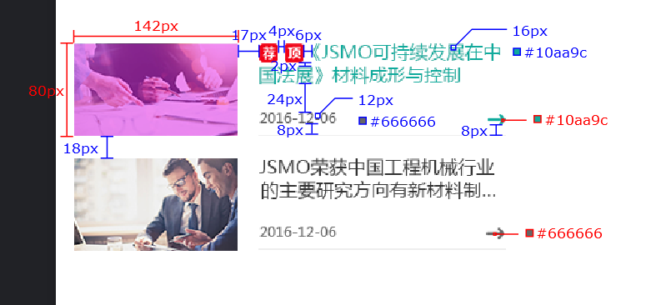
iPhone端

文章列表3
样式名称：时间轴列表
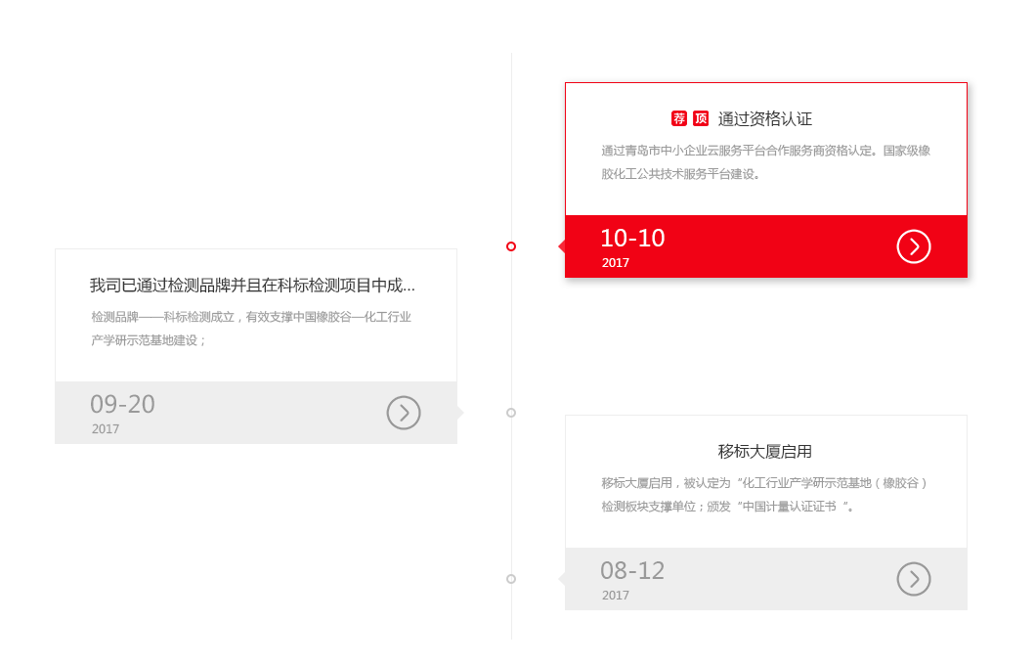 图片展示区域

序号 | 交互说明 |  | 备注 | 专有样式 | 默认 |  | 经过/选中 |  | 备注
1 |  |  | 参考链接 | 文章项 | 边框 | color：#eee | 边框 | color：#f10215 | 要按顺序写 文章列表的顺序为 文章项 标题 描述 时间 ...
2 | 鼠标悬停时间轴圆圈变色，文章项边框变色，时间背景变色，年月日变色，按钮图标变色，出现投影 |  | 交互效果
 |  |  |  | 标题 | 文本 | color:#333
 |  |  |  |  |  | font-size:16px
序号 | 属性 | 值 | 备注
1 | 模块layout | 时间轴列表 |  | 描述 | 文本 | color:#999
2 | 色系 | 红色（默认） |  |  |  | font-size:12px
3 | 数据来源 | 分类选择
4 | 文章标签 | 默认
5 | 标题字数 | 0 | 0为不限字数
6 | 显示篇数 | 3篇 |  | 年 | 文本 | color:#999 | 文本 | color：#fff
7 | 显示列数 | 无 |  |  |  | font-size:12px |  | font-size:12px
8 | 文章排序 | 时间/浏览量
9 | 跳转方式 | 当前页面/新增页面（默认） |  | 月日 | 文本 | color:#999 | 文本 | color：#fff
10 | 分页 | 无 |  |  |  | font-size:24px |  | font-size:24px

序号 | 色系 | 默认 | 悬停/选中
1 | 红 | 不变 | 时间轴圆圈，文章项边框，时间背景切换成红色，年月日切换成白色，按钮图标切换成白色
2 | 粉 | 不变 | 时间轴圆圈，文章项边框，时间背景切换成粉色，年月日切换成白色，按钮图标切换成白色
3 | 橙 | 不变 | 时间轴圆圈，文章项边框，时间背景切换成橙色，年月日切换成白色，按钮图标切换成白色
4 | 黄 | 不变 | 时间轴圆圈，文章项边框，时间背景切换成黄色，年月日切换成黑色，按钮图标切换成黑色
5 | 绿 | 不变 | 时间轴圆圈，文章项边框，时间背景切换成绿色，年月日切换成白色，按钮图标切换成白色
6 | 青 | 不变 | 时间轴圆圈，文章项边框，时间背景切换成青色，年月日切换成白色，按钮图标切换成白色
7 | 蓝 | 不变 | 时间轴圆圈，文章项边框，时间背景切换成蓝色，年月日切换成白色，按钮图标切换成白色
8 | 紫 | 不变 | 时间轴圆圈，文章项边框，时间背景切换成紫色，年月日切换成白色，按钮图标切换成白色
9 | 棕 | 不变 | 时间轴圆圈，文章项边框，时间背景切换成棕色，年月日切换成白色，按钮图标切换成白色
10 | 黑 | 不变 | 时间轴圆圈，文章项边框，时间背景切换成黑色，年月日切换成白色，按钮图标切换成白色

标注图

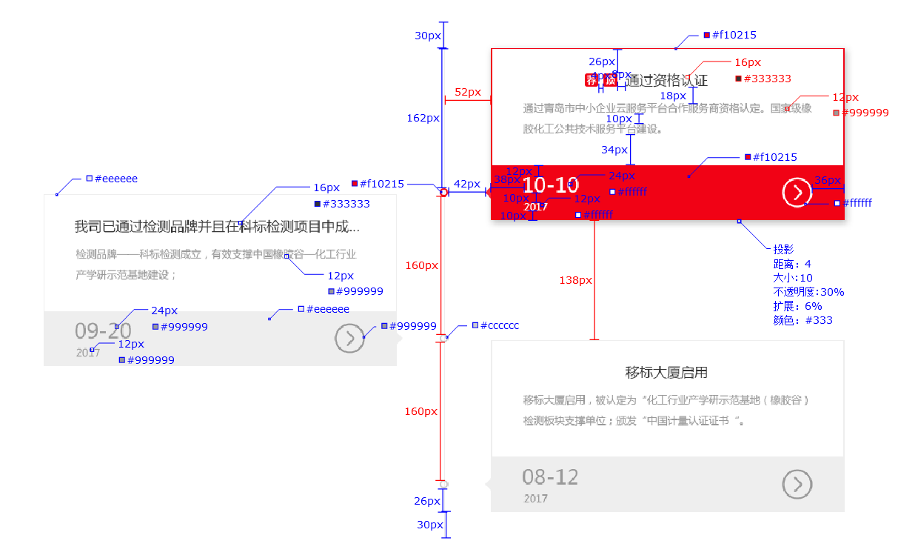
PC端

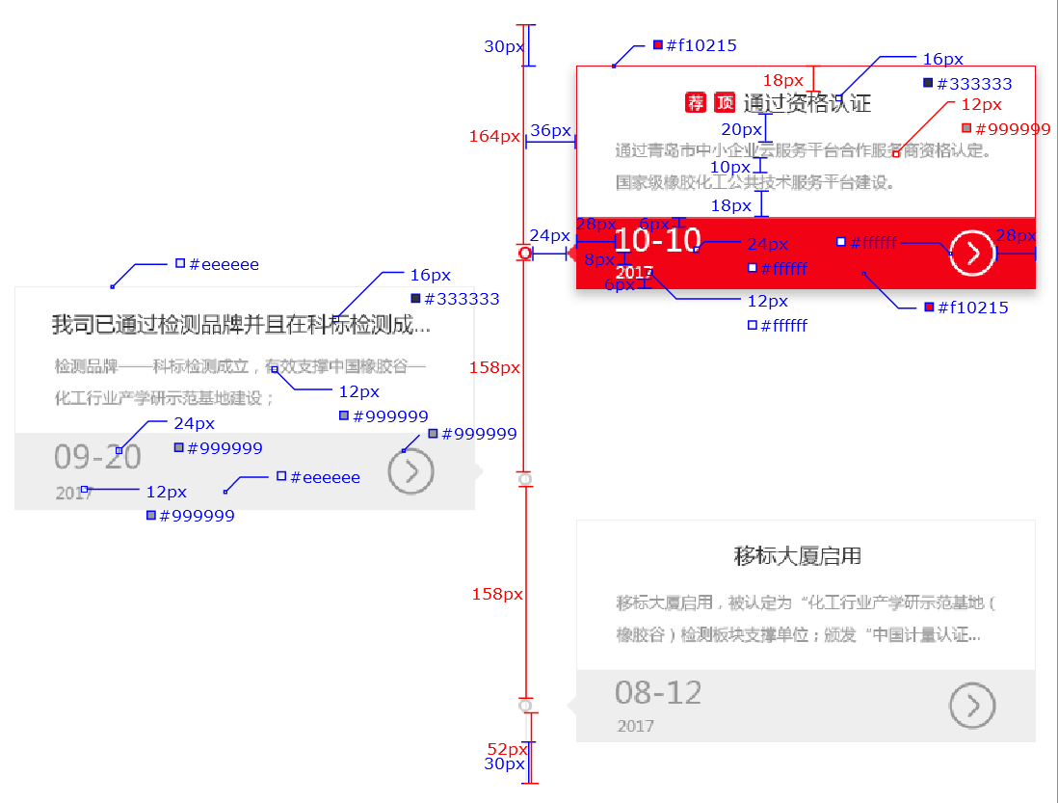
iPad端

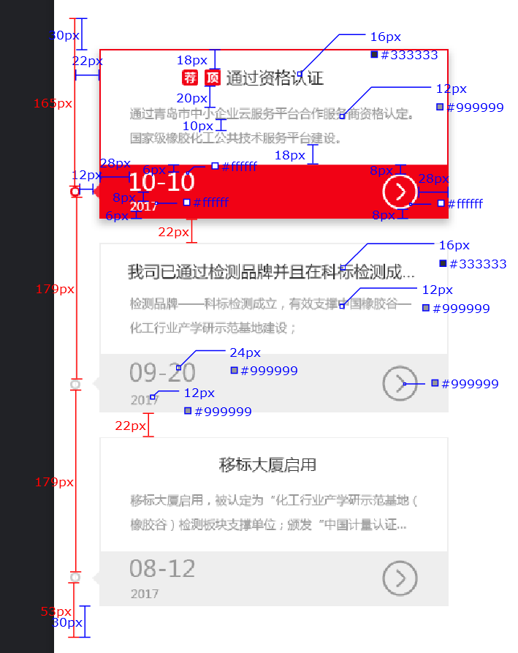
iPhone端

文章列表4
样式名称：横向文章列表
图片展示区域

序号 | 交互说明 |  | 备注 | 专有样式 | 默认 |  | 经过/选中 |  | 备注
1 |  |  | 参考链接 | 文章项 | 背景 | 透明 | 背景 | 透明 | 要按顺序写 文章列表的顺序为 文章项 标题 描述 时间 ...
2 | 鼠标悬停文章标题变色，图片区域出现图标 |  | 交互效果
 |  |  |  | 标题 | 文本 | color:#333 | 文本 | color:#fd6e27
 |  |  |  |  |  | font-size:16px |  | font-size:16px
序号 | 属性 | 值 | 备注
1 | 模块layout | 横向文章列表 |  | 描述 | 文本 | color:#999
2 | 色系 | 橙色（默认） |  |  |  | font-size:12px
3 | 数据来源 | 分类选择
4 | 文章标签 | 默认 |  | 月日 | 文本 | color:#999
5 | 标题字数 | 0 | 0为不限字数 |  |  | font-size:20px
6 | 显示篇数 | 4篇
7 | 显示列数 | PC端：4 横iPad端：4 竖iPad端：2 iPhone端：1 |  | 横线 | 颜色 | color：#eee
8 | 文章排序 | 时间/浏览量
9 | 跳转方式 | 当前页面/新增页面（默认）
10 | 分页 | 加载更多/传统分页/隐藏（默认）

序号 | 色系 | 默认 | 悬停/选中
1 | 红 | 不变 | 文章标题切换红色，其他元素不变
2 | 粉 | 不变 | 文章标题切换粉色，其他元素不变
3 | 橙 | 不变 | 文章标题切换橙色，其他元素不变
4 | 黄 | 不变 | 文章标题切换黄色，其他元素不变
5 | 绿 | 不变 | 文章标题切换绿色，其他元素不变
6 | 青 | 不变 | 文章标题切换青色，其他元素不变
7 | 蓝 | 不变 | 文章标题切换蓝色，其他元素不变
8 | 紫 | 不变 | 文章标题切换紫色，其他元素不变
9 | 棕 | 不变 | 文章标题切换棕色，其他元素不变
10 | 黑 | 不变 | 文章标题切换黑色，其他元素不变

标注图

PC端

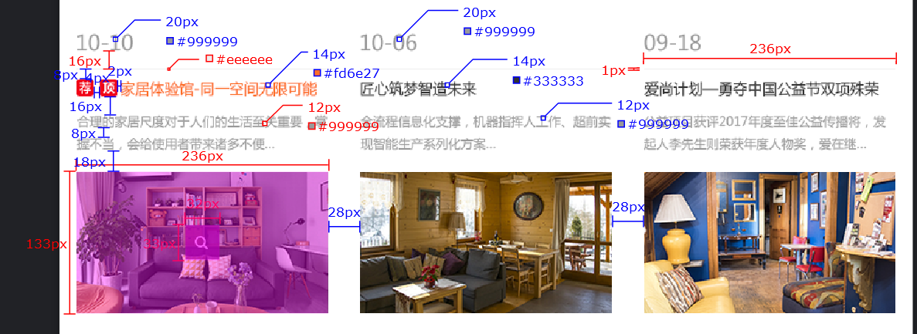
iPad端

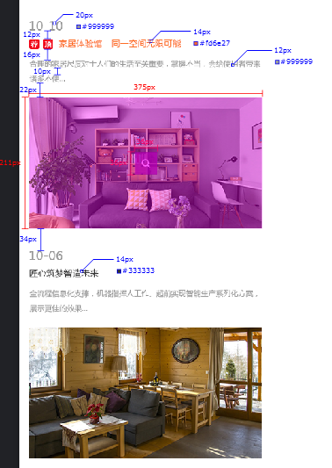
iPhone端

文章列表5
样式名称：主流文章列表
图片展示区域

序号 | 交互说明 |  | 备注 | 专有样式 | 默认 |  | 经过/选中 |  | 备注
1 |  |  | 参考链接 | 文章项 | 背景 | 透明 | 背景 | 透明 | 要按顺序写 文章列表的顺序为 文章项 标题 描述 时间 ...
2 | 鼠标悬停文章标题变色 |  | 交互效果
 |  |  |  | 首标题 | 文本 | color:#333 | 文本 | color:#1e88e5
 |  |  |  |  |  | font-size:18px |  | font-size:18px
序号 | 属性 | 值 | 备注
1 | 模块layout | 主流文章列表 |  | 标题 | 文本 | color:#333 | 文本 | color:#333
2 | 色系 | 蓝色（默认） |  |  |  | font-size:14px |  | font-size:14px
3 | 数据来源 | 分类选择
4 | 文章标签 | 默认 |  | 描述 | 文本 | color:#999
5 | 标题字数 | 0 | 0为不限字数 |  |  | font-size:12px
6 | 显示篇数 | 4篇
7 | 显示列数 | 无 |  | 年月日 | 文本 | color:#999
8 | 文章排序 | 时间/浏览量 |  |  |  | font-size:10px
9 | 跳转方式 | 当前页面/新增页面（默认）
10 | 分页 | 加载更多/传统分页/隐藏（默认） |  | 线条 | 颜色 | color：#eee | 颜色 | color：#eee

序号 | 色系 | 默认 | 悬停/选中
1 | 红 | 不变 | 文章标题切换红色，其他元素不变
2 | 粉 | 不变 | 文章标题切换粉色，其他元素不变
3 | 橙 | 不变 | 文章标题切换橙色，其他元素不变
4 | 黄 | 不变 | 文章标题切换黄色，其他元素不变
5 | 绿 | 不变 | 文章标题切换绿色，其他元素不变
6 | 青 | 不变 | 文章标题切换青色，其他元素不变
7 | 蓝 | 不变 | 文章标题切换蓝色，其他元素不变
8 | 紫 | 不变 | 文章标题切换紫色，其他元素不变
9 | 棕 | 不变 | 文章标题切换棕色，其他元素不变
10 | 黑 | 不变 | 文章标题切换黑色，其他元素不变

标注图

PC端

iPad端

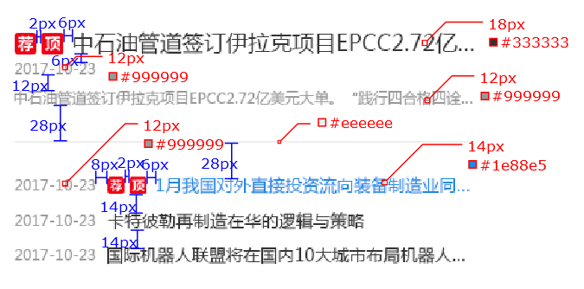
iPhone端

文章列表6
样式名称：滚动公告
图片展示区域

序号 | 交互说明 |  | 备注 | 专有样式 | 默认 |  | 经过/选中 |  | 备注
1 |  |  | 参考链接 | 文章项 | 背景 | 透明 | 背景 | 透明 | 要按顺序写 文章列表的顺序为 文章项 标题 描述 时间 ...
2 | 鼠标悬停标题文本变色，带滚动，每次滚动是一行，滚动速度为1.5秒 |  | 交互效果
 |  |  |  | 标题 | 文本 | color:#333 | 文本 | color:#a41ebb
 |  |  |  |  |  | font-size:14px |  | font-size:14px
序号 | 属性 | 值 | 备注
1 | 模块layout | 滚动公告
2 | 色系 | 紫色（默认） |  | 时间 | 文本 | color:#999
3 | 数据来源 | 分类选择 |  |  |  | font-size:12px
4 | 文章标签 | 默认
5 | 标题字数 | 0 | 0为不限字数
6 | 显示篇数 | 6篇
7 | 显示列数 | 无
8 | 文章排序 | 时间/浏览量
9 | 跳转方式 | 当前页面/新增页面（默认）
10 | 分页 | 加载更多/传统分页/隐藏（默认）

序号 | 色系 | 默认 | 悬停/选中
1 | 红 | 不变 | 文章标题切换成红色，其他元素不变
2 | 粉 | 不变 | 文章标题切换成粉色，其他元素不变
3 | 橙 | 不变 | 文章标题切换成橙色，其他元素不变
4 | 黄 | 不变 | 文章标题切换成黄色，其他元素不变
5 | 绿 | 不变 | 文章标题切换成绿色，其他元素不变
6 | 青 | 不变 | 文章标题切换成青色，其他元素不变
7 | 蓝 | 不变 | 文章标题切换成蓝色，其他元素不变
8 | 紫 | 不变 | 文章标题切换成紫色，其他元素不变
9 | 棕 | 不变 | 文章标题切换成棕色，其他元素不变
10 | 黑 | 不变 | 文章标题切换成黑色，其他元素不变

标注图

PC端

iPad端

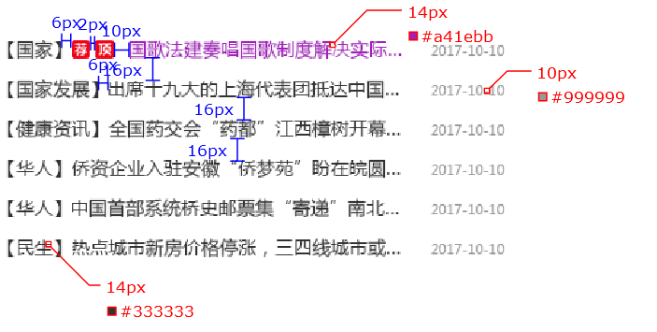
iPhone端

